Log Produk
Foto Produk | Tanggal | Jam | Shift | Warna Produk
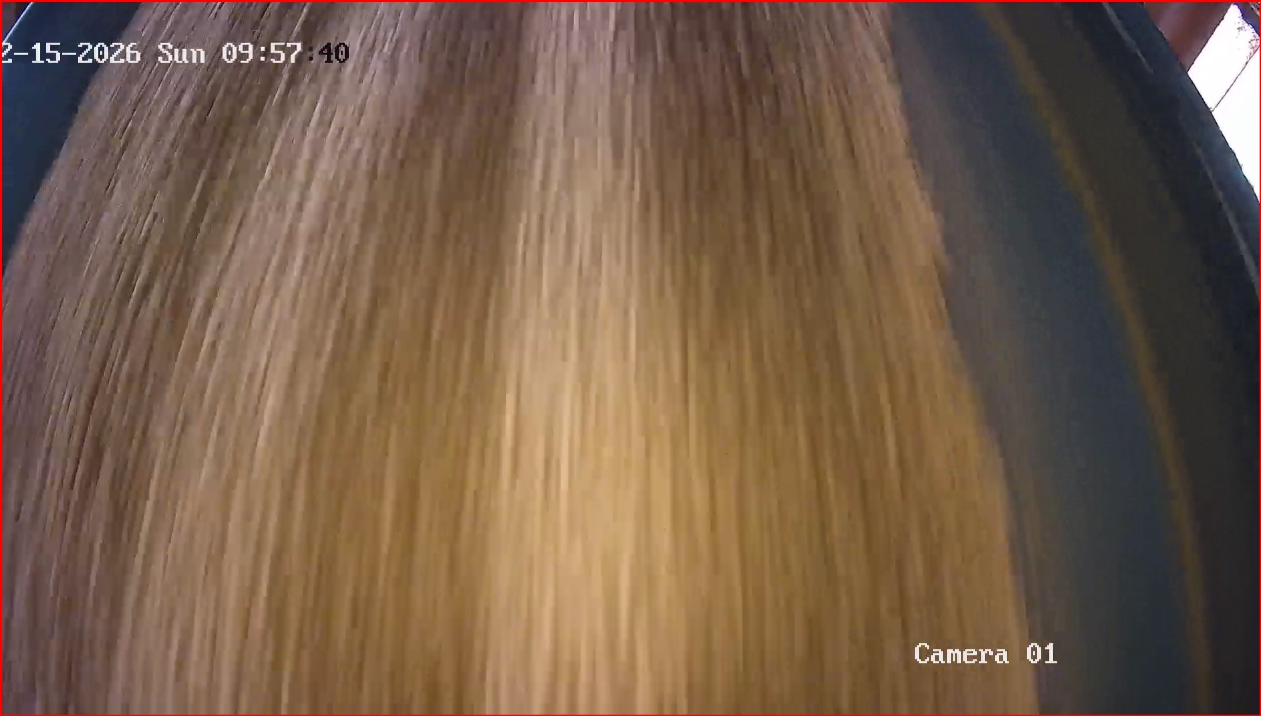 | 2026-02-15 | 09:58:00 | Shift 1 (07:00-15:00) | merah
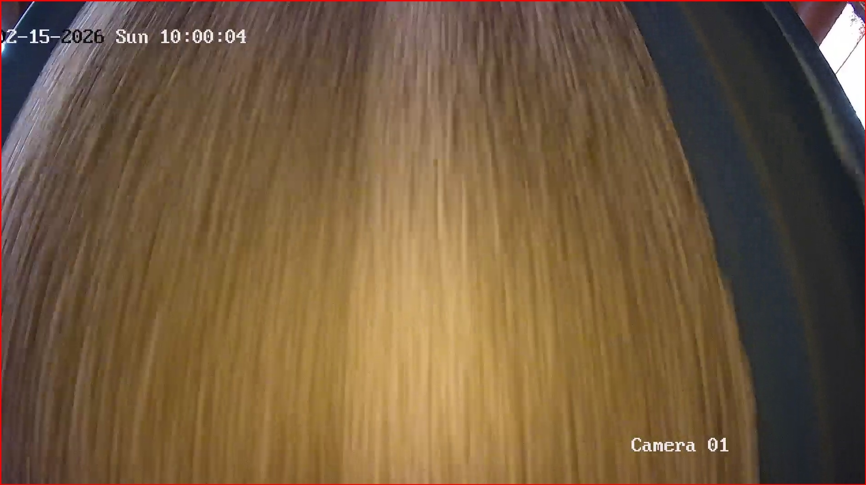 | 2026-02-15 | 10:00:01 | Shift 1 (07:00-15:00) | merah
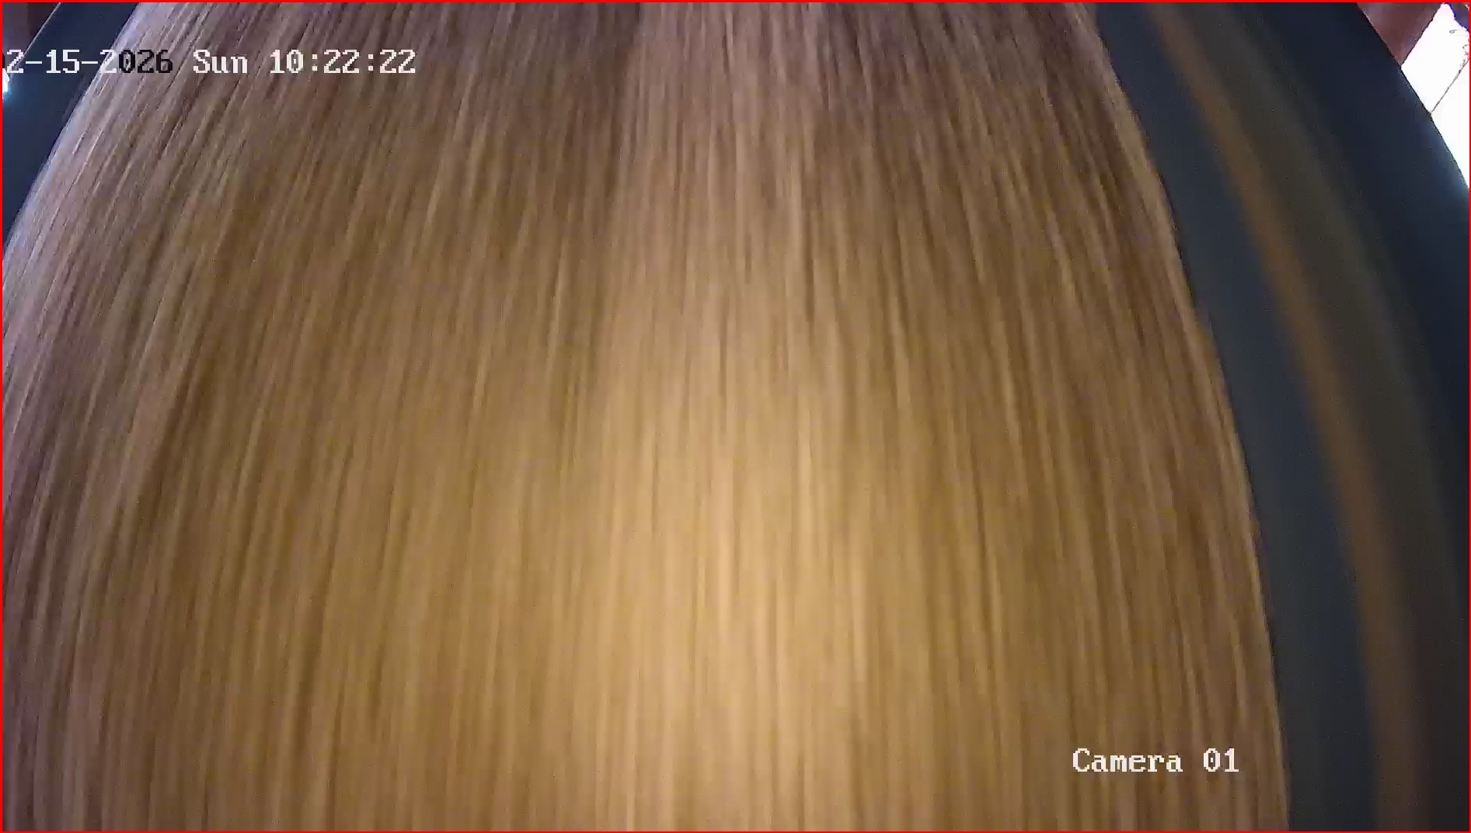 | 2026-02-15 | 10:23:01 | Shift 1 (07:00-15:00) | merah
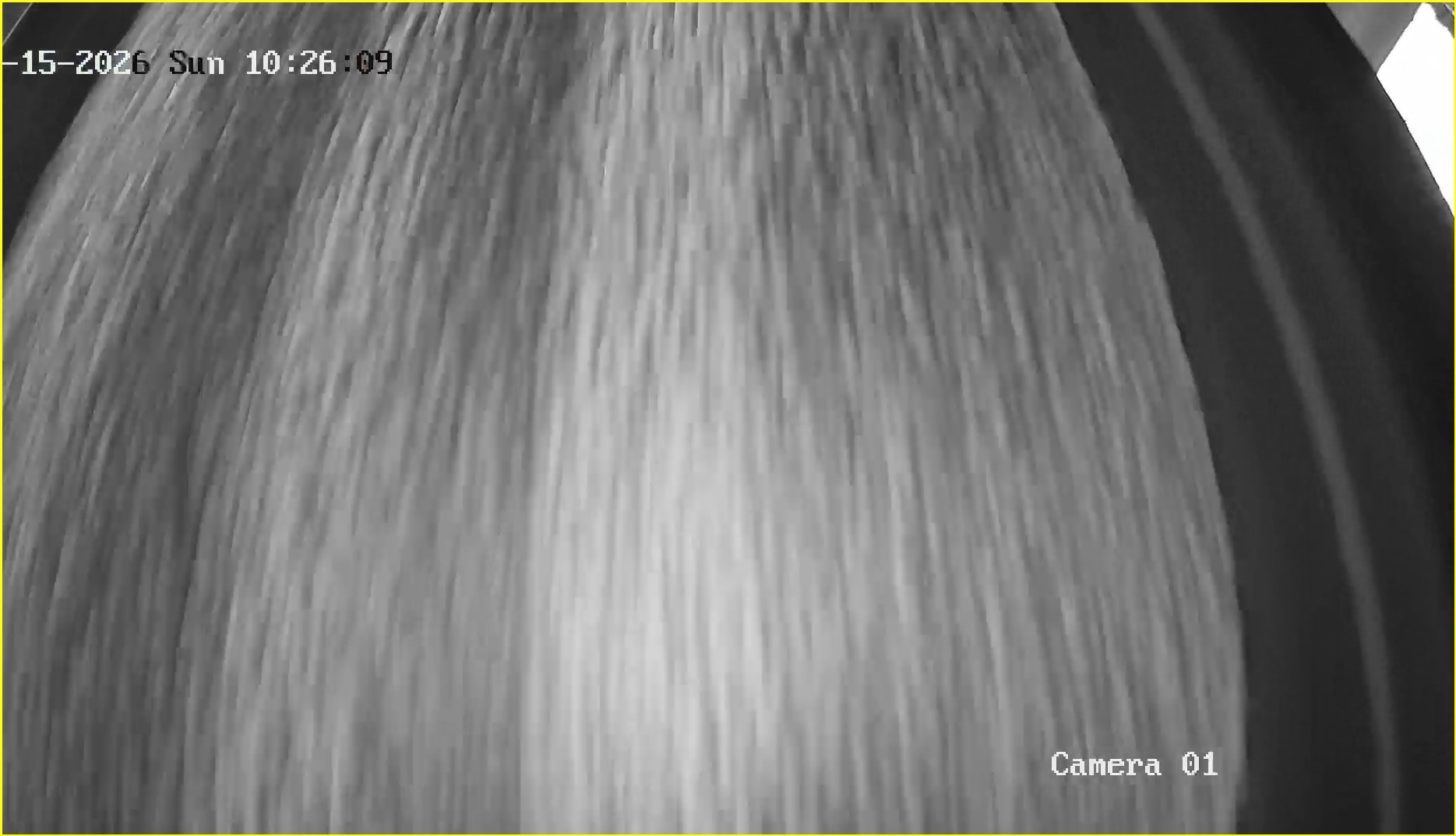 | 2026-02-15 | 10:26:05 | Shift 1 (07:00-15:00) | tidak_merah
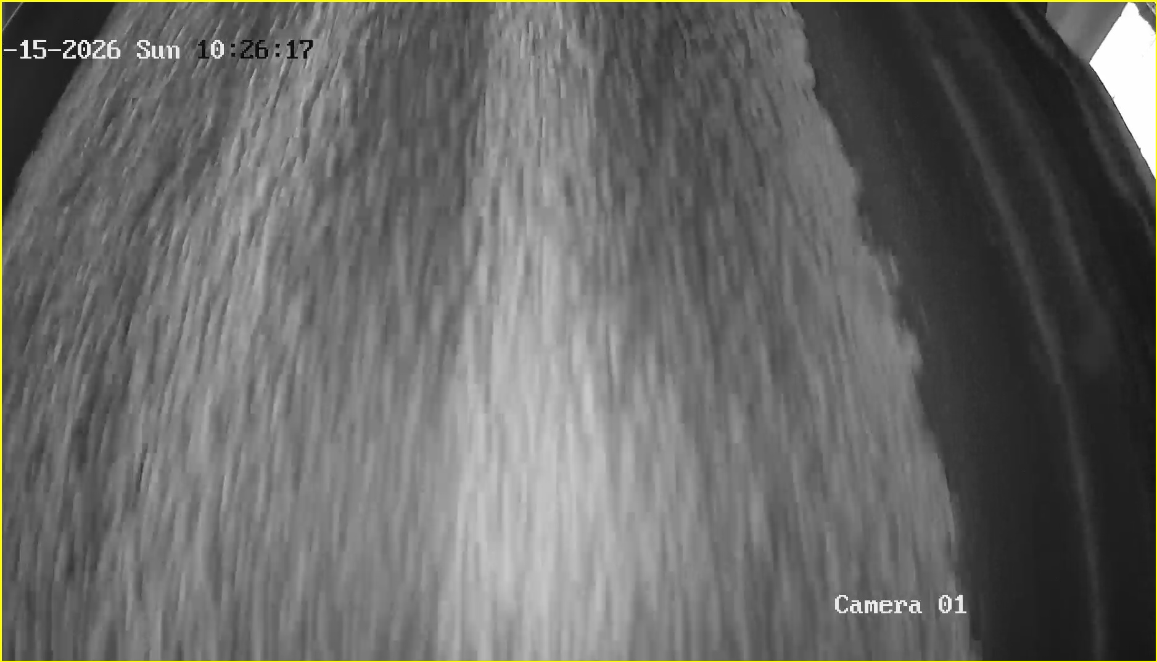 | 2026-02-15 | 10:26:13 | Shift 1 (07:00-15:00) | tidak_merah
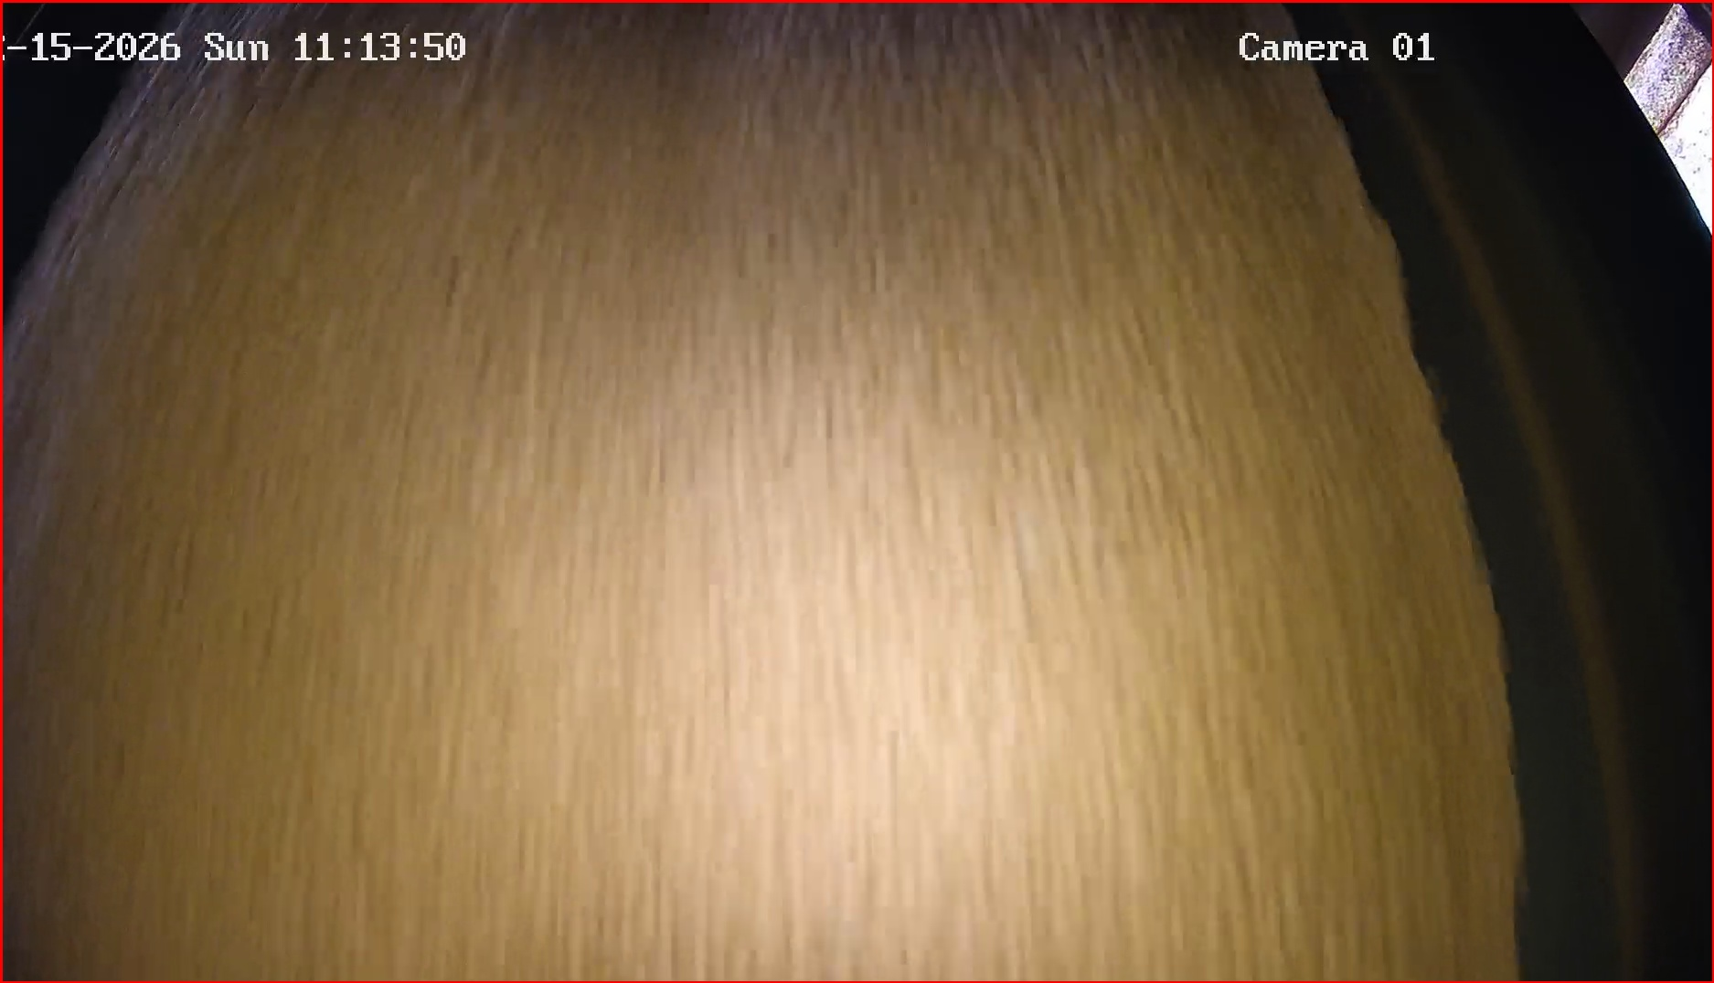 | 2026-02-15 | 11:13:54 | Shift 1 (07:00-15:00) | merah
 | 2026-02-15 | 11:14:51 | Shift 1 (07:00-15:00) | tidak_merah
 | 2026-02-15 | 11:15:09 | Shift 1 (07:00-15:00) | tidak_merah
 | 2026-02-15 | 11:15:35 | Shift 1 (07:00-15:00) | tidak_merah
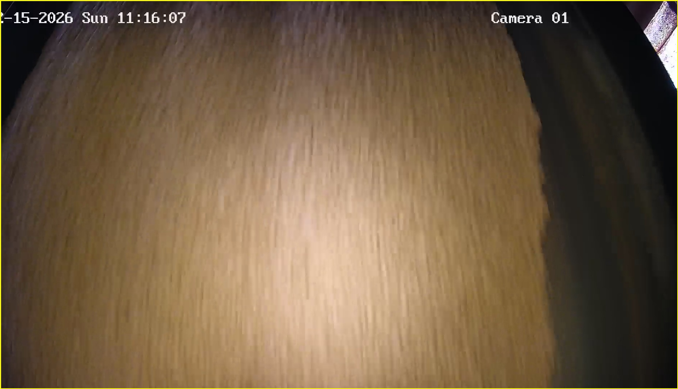 | 2026-02-15 | 11:16:09 | Shift 1 (07:00-15:00) | tidak_merah
 | 2026-02-15 | 11:16:09 | Shift 1 (07:00-15:00) | tidak_merah
 | 2026-02-15 | 11:16:35 | Shift 1 (07:00-15:00) | tidak_merah
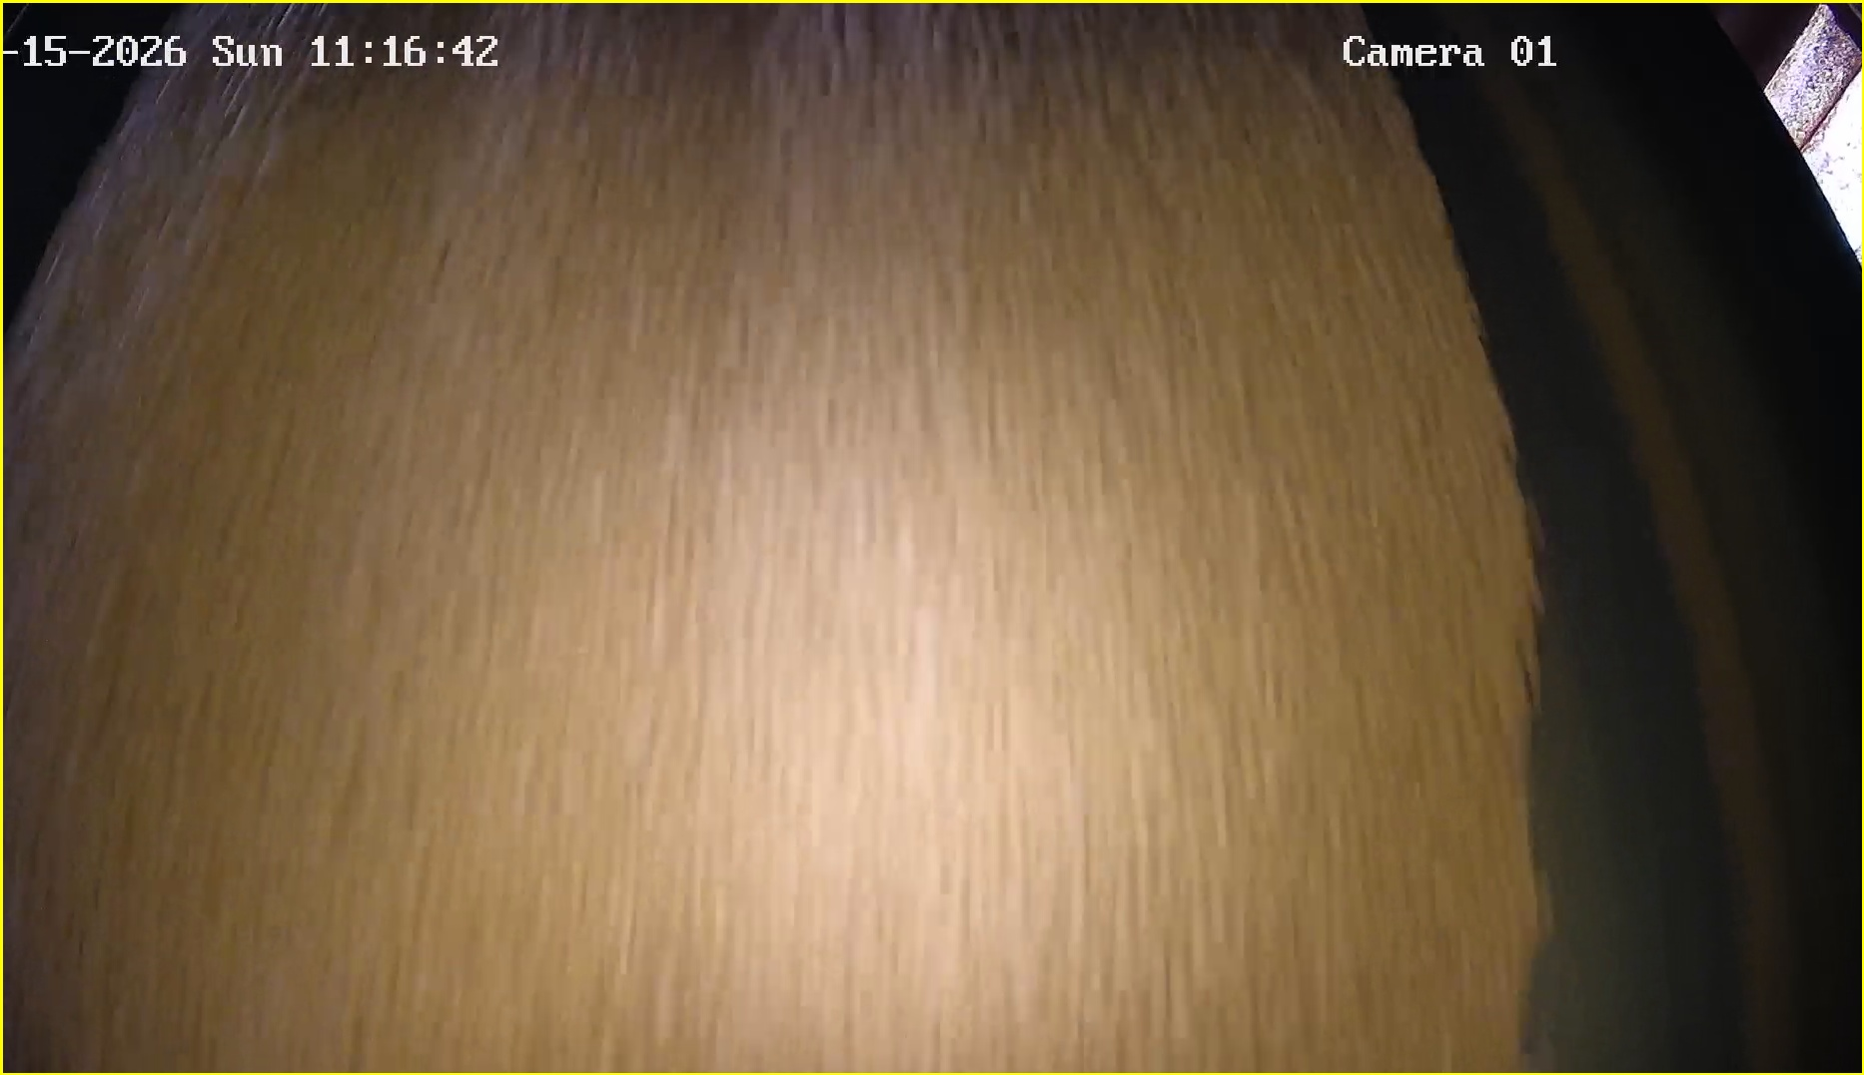 | 2026-02-15 | 11:16:44 | Shift 1 (07:00-15:00) | tidak_merah
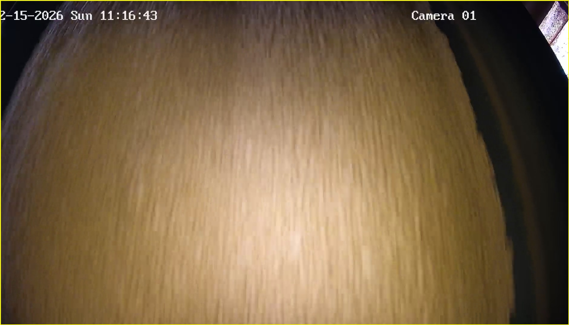 | 2026-02-15 | 11:16:45 | Shift 1 (07:00-15:00) | tidak_merah
 | 2026-02-15 | 11:16:52 | Shift 1 (07:00-15:00) | tidak_merah
 | 2026-02-15 | 11:17:18 | Shift 1 (07:00-15:00) | tidak_merah
 | 2026-02-15 | 11:17:35 | Shift 1 (07:00-15:00) | tidak_merah
 | 2026-02-15 | 11:17:53 | Shift 1 (07:00-15:00) | tidak_merah
 | 2026-02-15 | 11:19:13 | Shift 1 (07:00-15:00) | tidak_merah

